상품제안서
분리형 초고속 무선충전 마우스패드 15W | 상품코드: S00169

 |  |  |  |  |  |  | 02-713-8555 | www.synergygift.co.kr
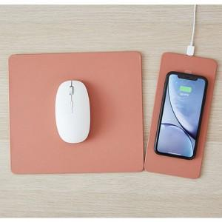 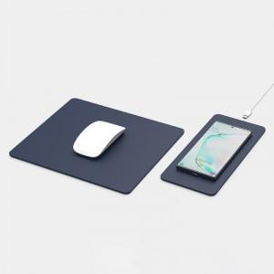 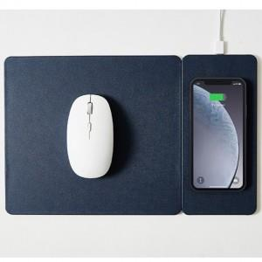

【상세/제작정보】

【인쇄/포장옵션】 | 레이저, 풀칼라 / 포장지포장

【공급단가】 | 수량 | 50~ | 100~ | 300~ | 500~ | 1,000~
*VAT별도 | 단가 | 22,460원 | 21,880원 | 21,030원 | 19,640원 | 18,820원

【상품 URL】 | https://www.synergygift.co.kr:443/src/goods_detail.php?gdno=16004

